Додаток_2
 |  |  |  |  |  |  | Додаток №2873АР до Запиту
 | Форма цінової пропозиції

(Назва Учасника), надає свою пропозицію щодо участі в тендері на закупівлю будівельних матеріалів.
Відомості про підприємство |  |  | Повне найменування учасника – суб’єкта господарювання
 |  |  | Ідентифікаційний код за ЄДРПОУ або реєстраційний номер облікової картки платника податків
 |  |  | Реквізити (адреса - юридична та фактична, телефон, факс, телефон для контактів, e-mail, розрахунковий рахунок)
Відомості про особу (осіб), які уповноважені представляти інтереси Учасника |  |  | (Прізвище, ім’я, по батькові, посада, контактний телефон).
Допускаються будь-які аналоги з технічними та функціональними характеристиками не гірше наведених. Учаснику необхідно вказати модель (торгову марку), виробника та детально зазначати технічні характеристики продукції у відповідності до параметрів та вимог технічного опису даної таблиці (у разі пропозиції аналогу) та обов’язково надати фото. Вартість доставки має бути врахована у вартість товару.
№ п/п | Технічні характеристики та опис |  | Кількість |  | Ціна, за одиницю, (з урахуванням всіх податків і зборів) * | Вартість, грн., (з урахуванням всіх податків і зборів) * | Умови оплати, % передплати /післяплати | Термін поставки товару, календарних днів

 | Запит** | Пропозиція (вказати модель (торгову марку), виробника, параметри та характеристики продукції, фото обов'язково) | ов. | Запит |  |  | Пропозиція | Пропозиція
1 | Саморіз по дереву для гіпсокартону 3,5×35 мм, 2000 шт. Тип: саморіз по дереву, саморіз для гіпсокартону по дереву / wood screw, drywall-to-wood screw Тип головки: потайна Діаметр: 3,5 мм Довжина: 35 мм Покриття: фосфат Матеріал установкиl: для гіпсокартону, дерева, ДСП, фанери / Тип шліца: PH (Phillips) Матеріал: сталь Допускається відхилення від параметрів в межах ±5% |  | уп. | 8 | 0.00 | 0.00
2 | 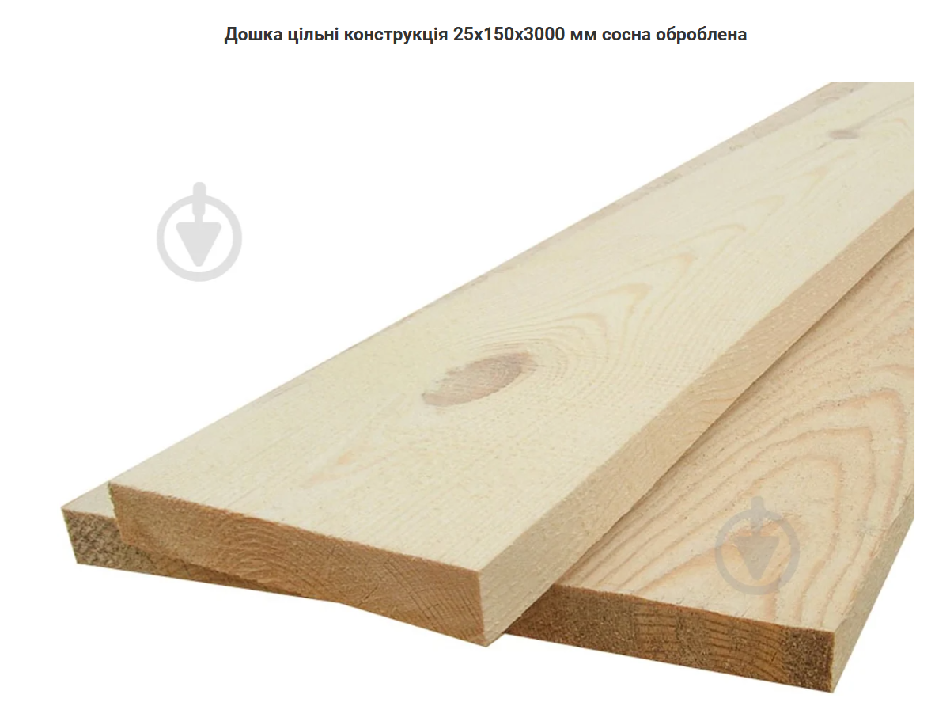 Дошка цільна конструкційна 25×150×3000 мм, сосна, оброблена. Конструкція: цільні Вид : обрізна Матеріал виробу : масив дерева Порода деревини: сосна Тип перерізу профілю: прямокутний Висота: 25 мм Ширина : 150 мм Довжина: 3000 мм Переріз: 25x150 мм Допускається відхилення від параметрів в межах ±5% |  | шт. | 120 | 0.00 | 0.00
3 | 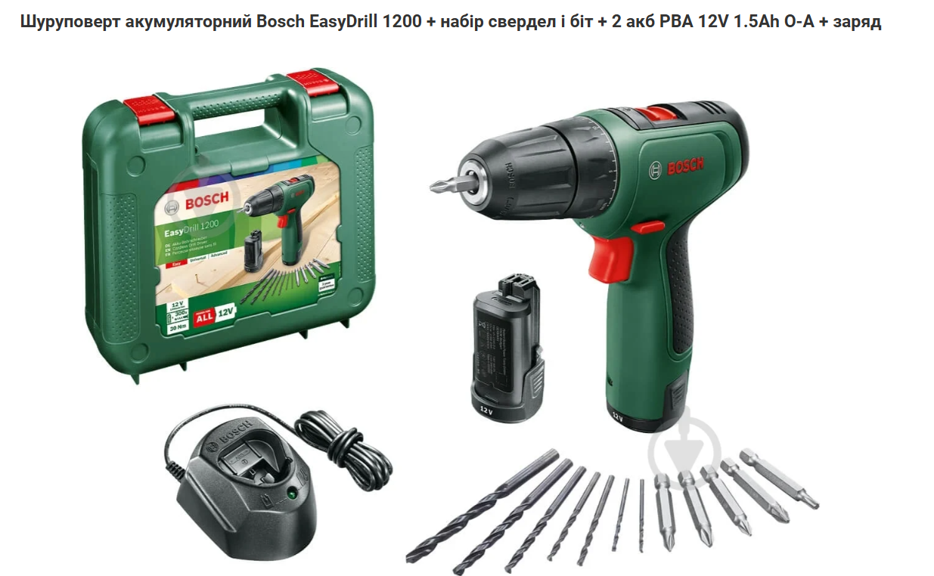 Шуруповерт акумуляторний Bosch EasyDrill 1200 + набір свердел і біт + 2 акб PBA 12V 1.5Ah + зарядний пристрій Тип акумулятора: Li-ion Напруга 12 В / 12 V Ємність акумулятора : 1,5 А·год / 1.5 Ah Кількість батарей : 2 Бренд : Bosch Кількість швидкостей: 2 Макс. діаметр свердління (дерево): 20 мм Макс. діаметр свердління (цегла) : 6 мм Макс. діаметр свердління (метал) : 6 мм Максимальний обертовий момент: 21 Нм Призначення інструмента : побутовий Кількість положень муфти : 15 Максимальний діаметр шурупа : 6 мм Режим роботи: свердління, загвинчування Число обертів (1 швидкість): 400 об/хв Вид шуруповерта: акумуляторний Регулювання обертів: електронне Макс. число обертів: 1500 об/хв Тип патрона: самозатискний одномуфтовий Живлення : 12 В До розгляду допускаються шруповерти із параметрами, які можуть бути кращими за визначені в ТЗ; та параметрами, з допустимим незначним зменшенням відносно вимог ТЗ. Допускається відхилення від параметрів в межах ±5% |  | шт. | 3 | 0.00 | 0.00

4 | 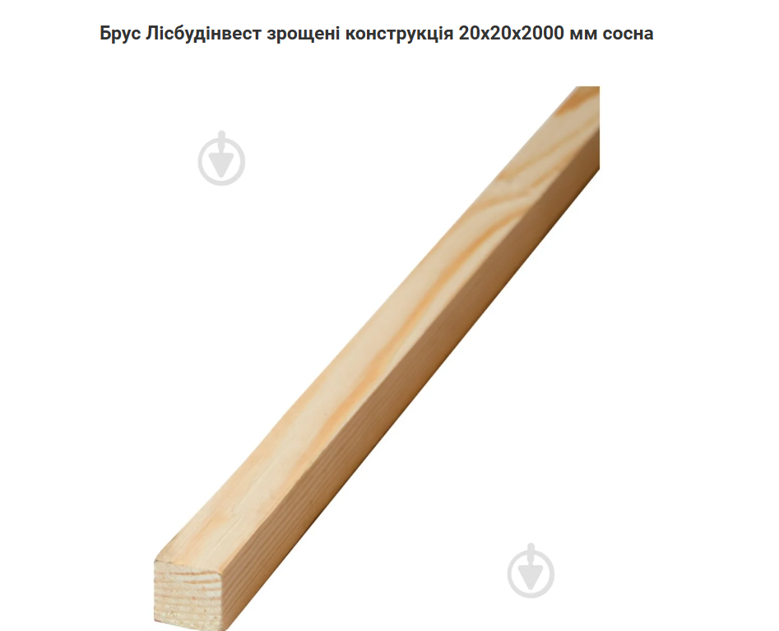 Брус зрощений конструкційний 20×20×2000 мм, сосна (Лісбудінвест) Висота : 20 мм Ширина : 20 мм Довжина : 2000 мм Переріз : 20x20 мм Конструкція : зрощені Вид : обрізна Обробка поверхні : стругана, неімпрегнована Гатунок : 1 Матеріал виробу: масив дерева Порода деревини : сосна Тип перерізу профілю : квадратний Допускається відхилення від параметрів в межах ±5% |  | шт. | 100 | 0.00 | 0.00
5 | 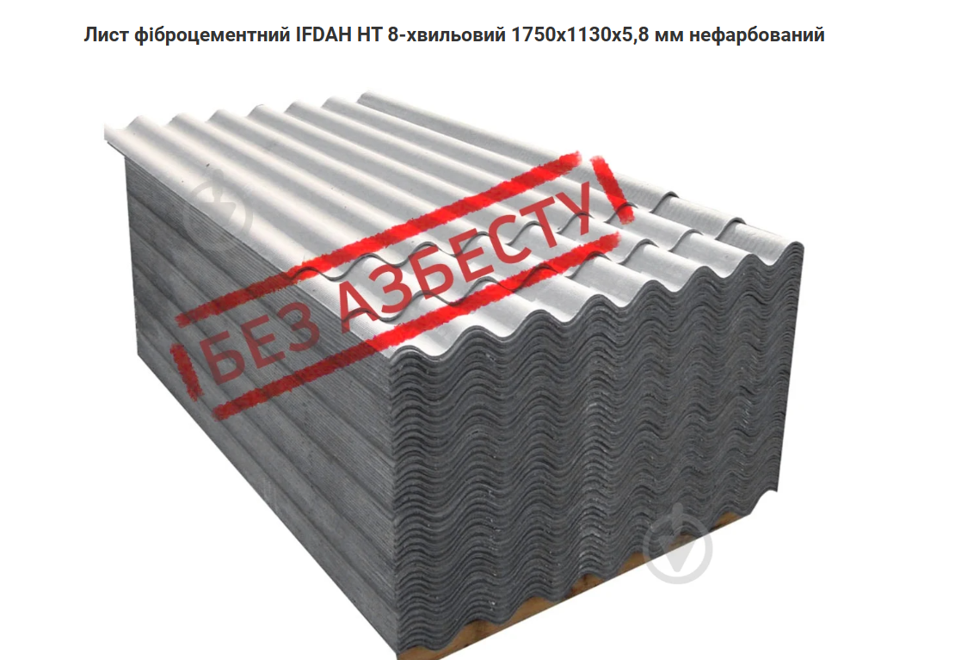 Лист волокнистоцементний IFCEM HT, 8-хвильовий, 1750×1130×5,8 мм, нефарбований Ось характеристики Матеріал : фіброцемент Тип : хвилястий Колір : сірий Бренд : IFDAH Країна-виробник : Україна Розмір: 1750x1130x5,8 мм Кількість хвиль : 8 Покриття: нефарбований Допускається відхилення від параметрів в межах ±5% |  | шт. | 107 | 0.00 | 0.00
6 | 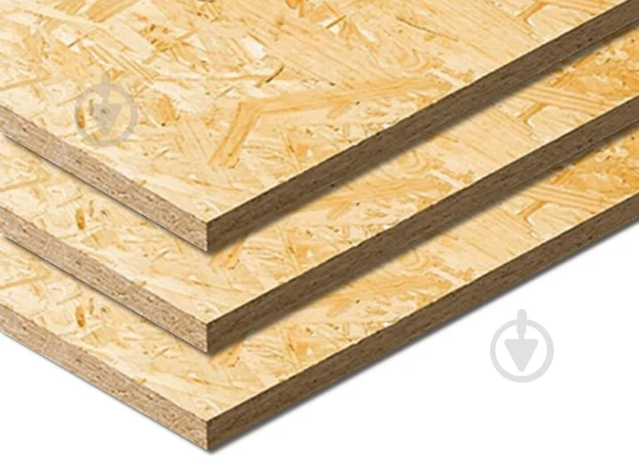 Плита OSB-3 SWISS KRONO або аналог Клас емісії: не більше Е1 Тип товару: OSB-плита Вид плити: OSB-3 Пряма кромка: так Вологостійка: так Конструкція: пресована Товщина: 10-12 мм Ширина: 1250 мм Довжина: 2500 мм Вага: не більше 25 кг Emission class: no more than E1 Product type: OSB board Board type: OSB-3 Допускається відхилення від параметрів в межах ±5% |  | шт. | 1011 | 0.00 | 0.00
7 | 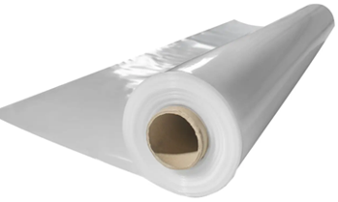 Плівка біла поліетиленова щільна Shadow 150 мкм (3м*50 м.) для теплиць та парників або аналог Тип виробу: плівка; Особливості: прозора, щільна, еластична, водонепроникна та морозостійка; Матеріал: поліетилен; Щільність: не менше 150 мкм; Фасування: рулон; Площа покриття: 150 м2; Ширина плівки у розгорнутому вигляді: 300 см; Довжина рулона: 50 метрів; Приблизна вага рулону: 18 кг; Призначення: використовується в тепличному господарстві для укриття теплиць і парників, будівництві та ремонті, і в багатьох інших випадках. Тип упаковки: індивідуальна упаковка від виробника, яка забезпечить цілісність та якість товару при транспортуванні, зберіганні та видачі. Допускається відхилення від параметрів в межах ±5% |  | рул. | 50 | 0.00 | 0.00
8 | 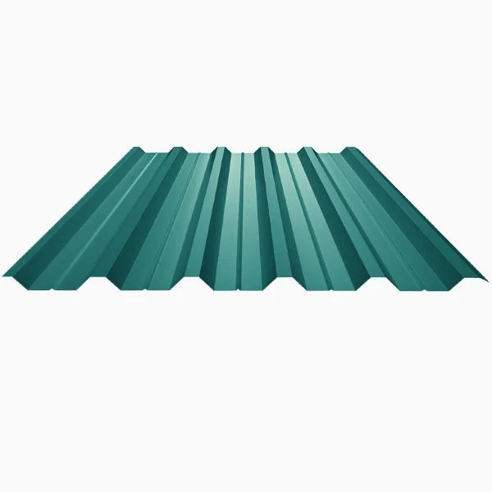 Профнастил покрівельний KLEVERSTEEL ПК-35 1115/1080 мм 0,50 мм або аналог Тип: покрівельний Вага на 1 кв.м: не більше 5.5 кг/кв.м Висота хвилі: 35 мм Площа листа: 1 кв.м Товщина металу: 0,5 мм Довжина: 2000 мм Цинкування: 225 г/кв.м (+/- 15%) Допускається відхилення від параметрів в межах ±5% |  | шт. | 552 | 0.00 | 0.00
Всього вартість пропозиції, грн* |  |  |  |  | 0.00
* Товариство Червоного Хреста України є громадською неприбутковою організацією і просить надати максимальні знижки на товар, вказаний у ціновій пропозиції.
** Закупівля відбувається одним лотом.

Примітка: вартість одиниці продукції та загальну вартість пропозиції потрібно заповнювати у гривнях, зазначаючи цифрове значення, яке має не більше двох знаків після коми.
Ми погоджуємось, що всі витрати, пов’язані здоставкою товару, завантажувально-розвантажувальними роботами, здійснюються за рахунок Постачальника відповідно до розподілу, вказаного у Додатку №3.
Ми ознайомлені та погоджуємося з Умовами типового Договору ТЧХУ (Додаток №4 до Запиту).
Ми погоджуємося з умовами, що Замовник має право розділити дану закупівлю між декількома постачальниками за умови наявності більш вигідних умов на різні позиції.
Ми погоджуємося з умовами, що Ви можете відхилити нашу чи всі надані пропозиції, та розуміємо, що Ви не обмежені у прийнятті будь-якої іншої пропозиції з більш вигідними для Вас умовами.
Ми погоджуємось зафіксувати цінову пропозицію протягом 90 календарних днів з моменту подачі
Подаючи свою пропозицію ми підтверджуємо повну комплектацію та відповідність умовам зазначеним в Запиті.
Учасники повинні надсилати цінові пропозиції з підписом і печаткою (за наявності) та в форматі Excel

 | Керівник організації/ФОП:____________________________ ( ____________________)
 | МП підпис ПІБ

